①収支予算書(様式)
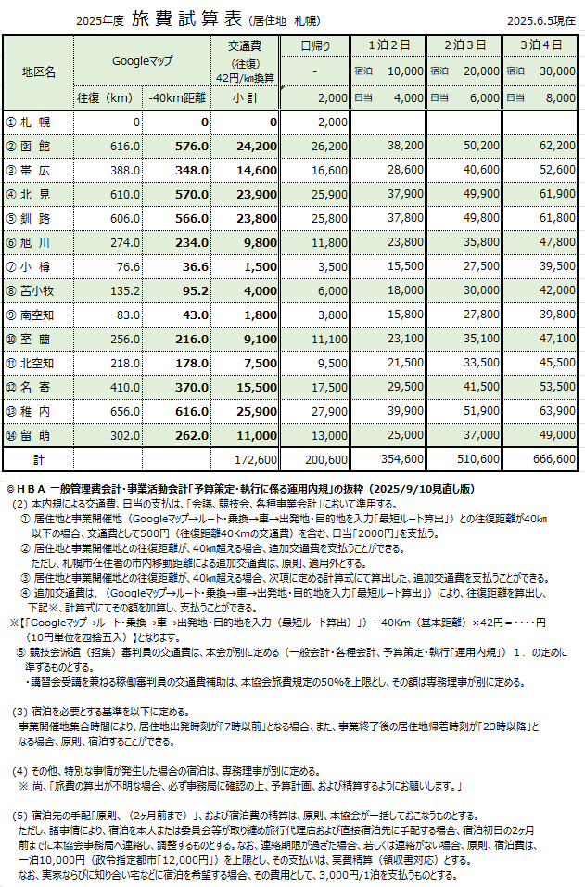
区分番号は、右側の区分表【区分番号】より、作成する事業の番号入力してください。「区分」が自動表示されます。
2026年度〔HBA用〕 |  |  |  |  |  |  |  | 収支予算書 |  |  |  |  | 本様式は自動計算です。下記セル以外は保護設定済み。 |  |  | カテゴリー選択 | 【区分表】
 |  |  |  |  |  |  |  |  |  |  |  |  | ：文字（細目・会議名・内容等）の入力・選択箇所 |  |  | 【U12】 | 区分番号 | 区 分
 |  |  |  |  |  |  |  |  |  |  |  |  | ：数字（数量・単価・合計等）の入力箇所 |  |  | 【U15】 | 1 | 1.キッズ関連事業 ① キッズサポーター養成講習会 | 〔JBA_fund_A事業〕
 |  |  |  |  |  |  |  |  |  |  |  |  |  |  |  | 【U18】 | 2 | 1.キッズ関連事業 ② キッズ対象活動事業（イベント） | 〔JBA_fund_A事業〕
 |  |  |  |  |  |  |  |  |  |  |  | 協会名 |  |  | （一財）北海道バスケットボール協会 | 【社会人】 | 3 | 2.登録推進事業 ① 一般カテゴリー（Ⅱ種）対象活動事業（イベント） | 〔JBA_fund_A事業〕
 |  |  |  |  |  |  |  |  |  |  |  | 部／委員会／部会名 |  |  | 部／委員会／部会名 選択 | 【3X3】 | 4 | 2.登録推進事業 ② オープンコートでの利用に関する運営 | 〔JBA_fund_A事業〕
 |  |  |  |  |  |  |  |  |  |  |  | 担当者 役職・氏名 |  |  |  | 【DC U12】 | 5 | 2.登録推進事業 ③ その他登録推進事業 | 〔JBA_fund_A事業〕
区分番号 |  |  |  |  |  |  |  |  |  |  |  | 連絡先（携帯番号） |  |  |  | 【DC U13-15 | 6 | 2.登録推進事業 ④ 市区町村協会との連携 | 〔JBA_fund_A事業〕
 |  |  |  |  |  |  |  |  |  |  |  |  |  |  |  | 【DC U16-18】 | 7 | 3.コンプライアンス関連事業 ① 暴言・暴力等撲滅に向けた対応支援 | 〔JBA_fund_A事業〕
区 分 |  |  |  |  |  |  |  |  |  |  |  |  |  |  |  | 【講習会】 | 8 | 3.コンプライアンス関連事業 ② 裁定・規律案件における対応支援 | 〔JBA_fund_A事業〕
事 業 名 |  | カテゴリー選択 |  |  |  |  |  |  |  |  |  |  |  |  |  | 【普及】 | 9 | 4.中学校運動部活動地域移行に向けての活動 ① 中学校運動部活動地域移行に向けての活動支援 | 〔JBA_fund_A事業〕
【内容】 | 注）下記内容につきましては空欄のないよう、未定の場合は未定とご入力（記入）ください。 |  |  |  |  |  |  |  |  |  |  |  |  |  |  | 【法務】 | 10 | 5.情報発信 ① HPやSNS等の開発・運用の支援 | 〔JBA_fund_A事業〕
主 催 者 ： | （一財）北海道バスケットボール協会 |  |  |  |  |  |  |  |  |  |  |  |  |  |  | 【国スポ】 | 11 | 6.事業 | 〔事業〕
【区分表・区分番号】
上記の【区分番号】1～11を収支予算書の『区分番号』欄へ入力して、申請する事業を作成してください
主 管 者 ： | （一財）北海道バスケットボール協会 |  |  |  |  |  |  |  |  |  |  |  |  |  |  | 【JPBL/WJBL】
期 間 ： | 20 |  | 年 | 月 | 日 | ～ | 20 |  | 年 | 月 | 日 | （ |  | 日間） |  | 【登録推進】
場 所 ： |  |  |  |  |  |  |  |  |  |  |  |  |  |  |  | 【HBA】 |  |  | 部／委員会／部会名 選択
目 的 ： |  |  |  |  |  |  |  |  |  |  |  |  |  |  |  |  |  |  | 財務部
 |  |  |  |  |  |  |  |  |  |  |  |  |  |  |  |  |  |  | 法務部
 |  |  |  |  |  |  |  |  |  |  |  |  |  |  |  | 【補足事項】 ※記入例参照 (1) (2) (3) ※HBAに予算策定で補足・伝達事項がありましたら記入して下さい。 ヒアリング時の確認事項・備忘録としてご使用ください。 |  |  | JPBL/WJBL部
 |  |  |  |  |  |  |  |  |  |  |  |  |  |  |  |  |  |  | 国スポ部
 |  |  |  |  |  |  |  |  |  |  |  |  |  |  |  |  |  |  | 登録推進部
 |  |  |  |  |  |  |  |  |  |  |  |  |  |  |  |  |  |  | 総務委員会
 |  |  |  |  |  |  |  |  |  |  |  |  |  |  |  |  |  |  | 競技会委員会
 |  |  |  |  |  |  |  |  |  |  |  |  |  |  |  |  |  |  | 強化・育成委員会
 |  |  |  |  |  |  |  |  |  |  |  |  |  |  |  |  |  |  | 審判委員会
 |  |  |  |  |  |  |  |  |  |  |  |  |  |  |  |  |  |  | 普及委員会
 |  |  |  |  |  |  |  |  |  |  |  |  |  |  |  |  |  |  | スポーツ医科学委員会
 |  |  |  |  |  |  |  |  |  |  |  |  |  |  |  |  |  |  | 広報委員会
 |  |  |  |  |  |  |  |  |  |  |  |  |  |  |  |  |  |  | 3X3委員会
 |  |  |  |  |  |  |  |  |  |  |  |  |  |  |  |  |  |  | U12部会
 |  |  |  |  |  |  |  |  |  |  |  |  |  |  |  |  |  |  | U15部会
 |  |  |  |  |  |  |  |  |  |  |  |  |  |  |  |  |  |  | U18部会
 |  |  |  |  |  |  |  |  |  |  |  |  |  |  |  |  |  |  | 社会人部会
 |  |  |  |  |  |  |  |  |  |  |  |  |  |  |  |  |  |  | 事務局
...
 |  |  |  |  |  |  |  |  |  |  |  |  |  |  |  |  |  |  |  | ← 金額を入力
...
 |  |  |  |  |  |  |  |  |  |  |  |  |  |  |  |  |  |  |  | 人数を入力
...
 |  |  |  |  |  |  |  |  |  |  |  |  |  |  |  |  |  |  |  |  | PT交通費（円/人）
 |  |  |  |  |  |  |  |  |  |  |  |  |  |  |  |  |  |  |  |  | 計 |  | ← 金額を入力
 |  |  |  |  |  |  |  |  |  |  |  |  |  |  |  |  |  |  |  |  | 0
 |  |  |  |  |  |  |  |  |  |  |  |  |  |  |  |  |  |  |  |  | 0
 |  |  |  |  |  |  |  |  |  |  |  |  |  |  |  |  |  |  |  |  | 0 |  | 人数を入力
 |  |  |  |  |  |  |  |  |  |  |  |  |  |  |  |  |  |  |  |  | 0
 |  |  |  |  |  |  |  |  |  |  |  |  |  |  |  |  |  |  |  |  | 0
 |  |  |  |  |  |  |  |  |  |  |  |  |  |  |  |  |  |  |  | 計 | 0
 |  |  |  |  |  |  |  |  |  |  |  |  |  |  |  |  |  |  |  | 審判員宿泊費 |  | TO交通費（円/人）
 |  |  |  |  |  |  |  |  |  |  |  |  |  |  |  |  |  |  |  | 計 | 人数 | 計 | ← 金額を入力
...

①収支予算書（A4縦2頁印刷用）
2026年度〔HBA用〕 |  |  |  |  |  |  |  |  |  | 収支予算書
区分番号は、右側の区分表【区分番号】より、作成する事業の番号入力してください。「区分」が自動表示されます。
...
 |  |  |  |  |  |  |  |  |  |  |  |  |  |  |  |  |  |  |  | 【U18】 | 2 | 1.キッズ関連事業 ② キッズ対象活動事業（イベント） | 〔JBA_fund_A事業〕
 |  |  |  |  |  |  |  |  |  |  |  |  |  |  |  | 協会名 |  |  | （一財）北海道バスケットボール協会 | 【社会人】 | 3 | 2.登録推進事業 ① 一般カテゴリー（Ⅱ種）対象活動事業（イベント） | 〔JBA_fund_A事業〕
 |  |  |  |  |  |  |  |  |  |  |  |  |  |  |  | 部／委員会／部会名 |  |  | 部／委員会／部会名 選択 | 【3X3】 | 4 | 2.登録推進事業 ② オープンコートでの利用に関する運営 | 〔JBA_fund_A事業〕
 |  |  |  |  |  |  |  |  |  |  |  |  |  |  |  | 担当者 役職・氏名 |  |  | 0 | 【DC U12】 | 5 | 2.登録推進事業 ③ その他登録推進事業 | 〔JBA_fund_A事業〕
区分番号 |  | 0 |  |  |  |  |  |  |  |  |  |  |  |  |  | 連絡先（携帯番号） |  |  | 0 | 【DC U13-15 | 6 | 2.登録推進事業 ④ 市区町村協会との連携 | 〔JBA_fund_A事業〕
 |  |  |  |  |  |  |  |  |  |  |  |  |  |  |  |  |  |  |  | 【DC U16-18】 | 7 | 3.コンプライアンス関連事業 ① 暴言・暴力等撲滅に向けた対応支援 | 〔JBA_fund_A事業〕
区 分 |  |  |  |  |  |  |  |  |  |  |  |  |  |  |  |  |  |  |  | 【講習会】 | 8 | 3.コンプライアンス関連事業 ② 裁定・規律案件における対応支援 | 〔JBA_fund_A事業〕
事 業 名 |  | カテゴリー選択 |  |  |  |  |  | 0 |  |  |  |  |  |  |  |  |  |  |  | 【普及】 | 9 | 4.中学校運動部活動地域移行に向けての活動 ① 中学校運動部活動地域移行に向けての活動支援 | 〔JBA_fund_A事業〕
【内容】 | 注）下記内容につきましては空欄のないよう、未定の場合は未定とご入力（記入）ください。 |  |  |  |  |  |  |  |  |  |  |  |  |  |  |  |  |  |  | 【法務】 | 10 | 5.情報発信 ① HPやSNS等の開発・運用の支援 | 〔JBA_fund_A事業〕
主 催 者 ： | （一財）北海道バスケットボール協会 |  |  |  |  |  |  |  |  |  |  |  |  |  |  |  |  |  |  | 【国スポ】 | 11 | 6.事業 | 〔事業〕
【区分表・区分番号】
上記の【区分番号】1～11を収支予算書の『区分番号』欄へ入力して、申請する事業を作成してください
主 管 者 ： | （一財）北海道バスケットボール協会 |  |  |  |  |  |  |  |  |  |  |  |  |  |  |  |  |  |  | 【JPBL/WJBL】
期 間 ： | 20 | 0 | 年 | 0 | 月 | 0 | 日 | ～ | 20 | 0 | 年 | 0 | 月 | 0 | 日 | （ | 0 | 日間） |  | 【登録推進】
場 所 ： | 0 |  |  |  |  |  |  |  |  |  |  |  |  |  |  |  |  |  |  | 【HBA】 |  |  | 部／委員会／部会名 選択
目 的 ： | 0 |  |  |  |  |  |  |  |  |  |  |  |  |  |  |  |  |  |  |  |  |  | 財務部
 |  |  |  |  |  |  |  |  |  |  |  |  |  |  |  |  |  |  |  |  |  |  | 法務部
 |  |  |  |  |  |  |  |  |  |  |  |  |  |  |  |  |  |  |  | 【補足事項】 ※記入例参照 (1) (2) (3) ※HBAに予算策定で補足・伝達事項がありましたら記入して下さい。 ヒアリング時の確認事項・備忘録としてご使用ください。 |  |  | JPBL/WJBL部
 |  |  |  |  |  |  |  |  |  |  |  |  |  |  |  |  |  |  |  |  |  |  | 国スポ部
 |  |  |  |  |  |  |  |  |  |  |  |  |  |  |  |  |  |  |  |  |  |  | 登録推進部
 |  |  |  |  |  |  |  |  |  |  |  |  |  |  |  |  |  |  |  |  |  |  | 総務委員会
 |  |  |  |  |  |  |  |  |  |  |  |  |  |  |  |  |  |  |  |  |  |  | 競技会委員会
 |  |  |  |  |  |  |  |  |  |  |  |  |  |  |  |  |  |  |  |  |  |  | 強化・育成委員会
 |  |  |  |  |  |  |  |  |  |  |  |  |  |  |  |  |  |  |  |  |  |  | 審判委員会
 |  |  |  |  |  |  |  |  |  |  |  |  |  |  |  |  |  |  |  |  |  |  | 普及委員会
 |  |  |  |  |  |  |  |  |  |  |  |  |  |  |  |  |  |  |  |  |  |  | スポーツ医科学委員会
 |  |  |  |  |  |  |  |  |  |  |  |  |  |  |  |  |  |  |  |  |  |  | 広報委員会
...

